Ark1
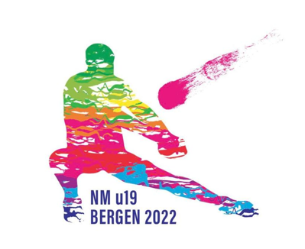

BESTILLINGSSKJEMA NM u19
NB! Hvis klubben deltar med mer enn ett lag, skal det leveres ett skjema pr lag
Frist for bestilling: 29.01.2023

T-skjorter: |  |  | kr 250
 | Antall |  |  | Sum
Str XS | 0 |  |  | kr -
Str S | 0 |  |  | kr -
Str M | 0 |  |  | kr -
Str L | 0 |  |  | kr -
Str XL | 0 |  |  | kr -
Str XXL | 0 |  |  | kr -

Totalt |  |  |  | kr -

Lunsjpakker |  |  | kr 75
 | Antall ordinær | Antall vegetar
Fredag 10.mars | 0 | 0 |  | kr -
Lørdag 11.mars | 0 | 0 |  | kr -
Søndag 12.mars | 0 | 0 |  | kr -

Totalt |  |  |  | kr -

Bankett |  |  | kr 250
 | Antall ordinær | Antall vegetar
Lørdag 11.mars | 0 | 0 |  | kr -

Påmeldingsavgift |  |  |  | kr 5,000

TOTAL: |  |  |  | kr 5,000

Bestillingsskjema sendes til begge disse e-postadressene:
kasserer.tifvvolleyball@outlook.com;
volleyball@tifviking.no

Betales til kontonr. 3625 56 94272
Betalingen merkes med navn på lag og "NM u19 + Navn på laget"

Kommentarer til lunsjpakker og bankett
Fyll ut informasjon i boksen her om evt. allergier o.a, vi vil prøve å imøtekomme de fleste behov:

